Sheet1
ガントリーハンド仕様 |  |  |  |  |  |  |  |  |  | 2022-06-17
 |  |  | 【ハンドの仕様】 |  |  |  |  |  |  | コマツNTC 本告
【加工車種】 |  |  |  |  | 前半 |  |  | 後半
ワーク種 | STEP2 | STEP3 |  |  | STEP2 | STEP3 | STEP３移行時 ツメの新製 | STEP2 | STEP3 | STEP３移行時 ツメの新製
段替え
107 | 〇 PAD付きプレート手動段替え | 〇 | 107・114 共通ハンド (9NK-5D0-****) | 107 | 外形基準プレート爪 (9NK-5D5-0070) | 穴基準爪 (9NK-5D5-0080) | 必要 | 外形基準プレート爪 (9NK-5D5-0040) | 外形基準プレート爪 (9NK-5D5-0040) | 不要
114 | 〇 | 〇 |  | 114 | 外形基準プレート爪 (9NK-5D5-0030) | 穴基準爪 (9NK-5D5-0080) |  | 外形基準プレート爪 (9NK-5D5-0040) | 外形基準プレート爪 (9NK-5D5-0040)
段替え
125 | 〇 | 〇 | 125・140 共通ハンド (9NK-5D0-1660) | 125 | 粗材基準爪 (9NK-5D5-0050) | 粗材基準爪 (9NK-5D5-0050) | 不要 | 外形基準プレート爪 (9NK-5D5-0060) | 外形基準プレート爪 (9NK-5D5-0060) | 不要
140 | 〇 PAD付きプレート手動段替え | 〇 |  | 140 | 外径基準爪 (9NK-5D5-0090) PAD付きプレート手動段替え ＊プラグ穴を使用する為 | 穴基準爪 (9NK-5D5-0050) |  | 外形基準プレート爪 (9NK-5D5-0060) | 外形基準プレート爪 (9NK-5D5-0060)

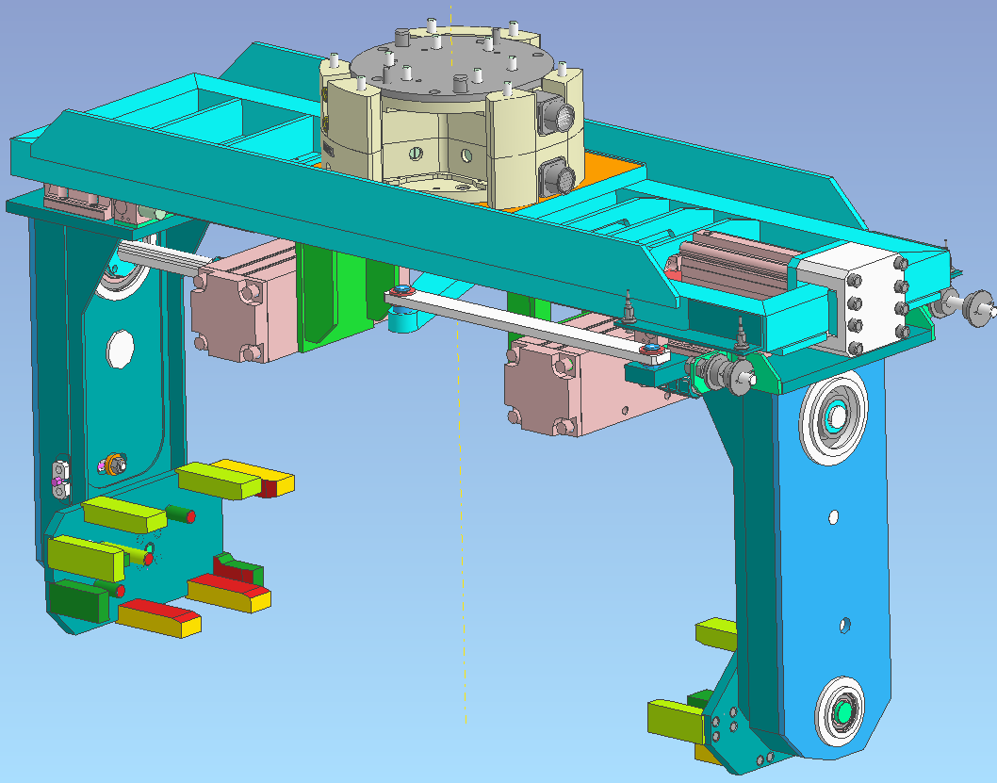
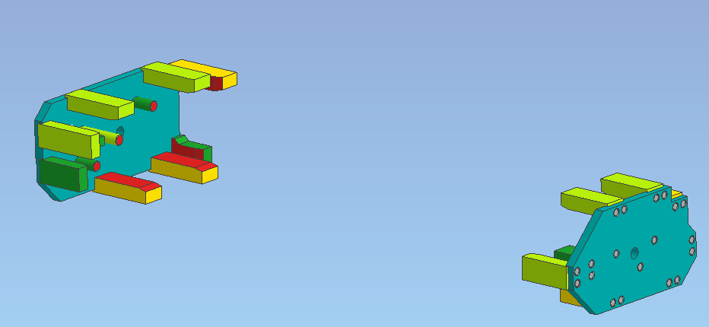
前半ラインにて、107,114 STEP2からSTEP3に移行時、
およびSTEP2で107、140ワークを投入する際は、
PAD取付プレートとPADを手動段替え交換とさせていただきます

